1.3 Maschinen u. Geräte
1.3 Maschinen und Geräte |  |  |  | Ausgangsjahr: |  | Zieljahr:

Bezeichnung der Maschinen und Geräte | Anschaffungs- jahr | Anschaffungs- wert | geplante Nutzungsdauer in Jahren | Ausgangssituation |  | Planungsvariante
 |  |  |  | Zeitwert 1.1. | Abschreibung | Zeitwert 1.1. | Abschreibung

 | Summe: | € - |  | € - | € - | € - | € -

Titel Planungsvariante:
Zusätzliche Maschinen und Geräte
Bezeichnung der Maschinen und Geräte | Anschaffungs- jahr | Anschaffungs- wert | Voraussichtliche Nutzungsdauer in Jahren |  |  | Planungsvariante
 |  |  |  |  |  | Zeitwert 1.1. | Abschreibung

 | Summe: | € - |  |  |  | € - | € -

Gesamtsummen: |  | € - |  |  |  | € - | € -

Info:
Anhaltspunkte für die Nutzungsdauer von Maschinen und Geräten
Maschinen Nutzungsdauer nach ÖKL Nutzungsdauer bei geringer Beanspruchung
Traktor 17 bis 25 Jahre
Anhänger 17 bis 30 Jahre
Bodenbearbeitungsgeräte 11 bis 17 Jahre
Sämaschine 14 bis 20 Jahre
Düngerstreuer, Pflanzenschutz 8 bis 12 Jahre
Mähdrescher 10 bis 20 Jahre
Mähwerk 9 bis 13 Jahre
Kreiselheuer, Schwader u. dgl. 11 bis 17 Jahre
Ladewagen 10 bis 15 Jahre
Maishäcksler 8 bis 12 Jahre
Güllefass 10 bis 15 Jahre
Miststreuer 8 bis 12 Jahre
Weinpressen, Abfüllgeräte 20 bis 30 Jahre
Flaschenwaschmaschinen, Kolbenpumpe 15 bis 22 Jahre

Hilfstabelle Erhebung Gebäude
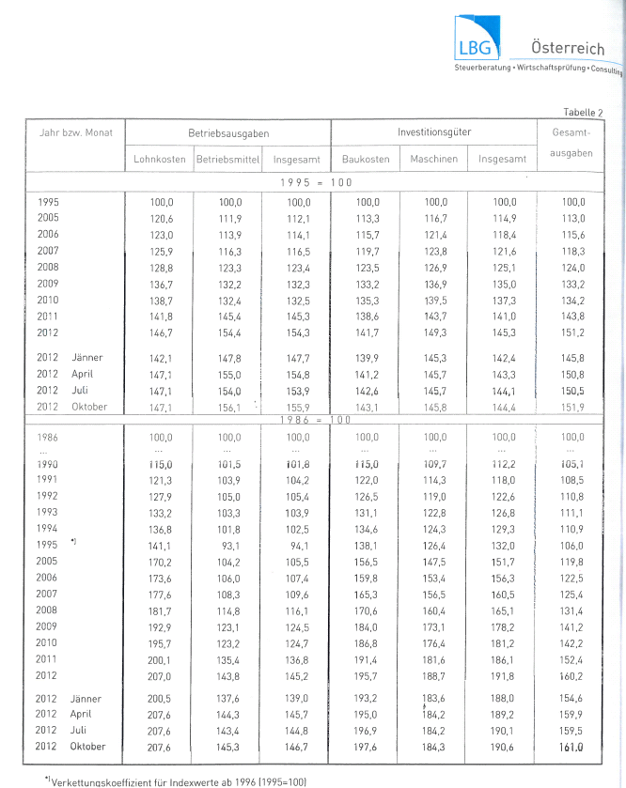
Trennung von Gebäudehülle und technischen Einrichtungen bei unterschiedlicher Nutzungsdauer
Wohngebäude gehören zum Privatvermögen
Fütterungstechnik und Melktechnik gehört zu Maschinen und Geräten und nicht zu den Gebäuden
 |  |  |  |  |  |  |  |  | INFO: Hilfsblatt - ist nicht mit abzugeben
Hilfsblatt zur Erfassung bei erstmaliger Gebäudeerhebung

Bezeichnung | Baujahr | l | b | h | m²/m³ | Durch- messer | Baukosten- richtsatz | Reduktion auf Grund Alter lt. Baukostenindex auf: | Anschaffungs- wert | Standplätze,.. | Anmerkung (Bauart, Zustand)

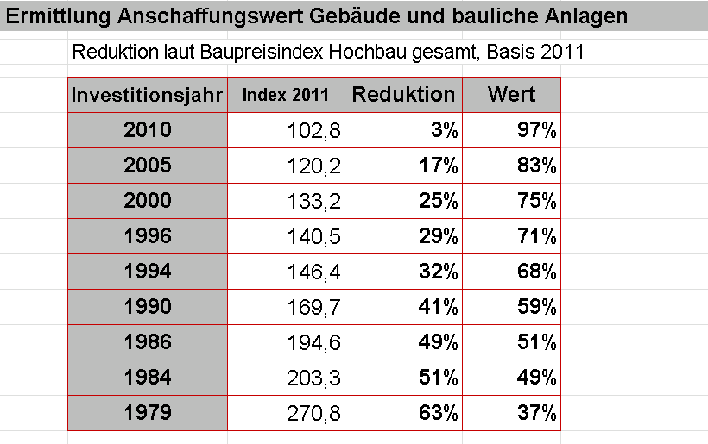

weitere Quellen: Baurichtpreise Land OÖ, Land NÖ, Internet Statistik Austria Baupreisindex, Unterlage Inventur und Bewertung

1.6 Verbindlichkeiten
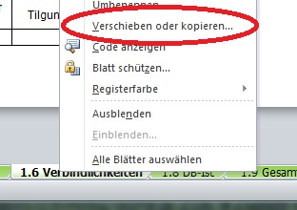
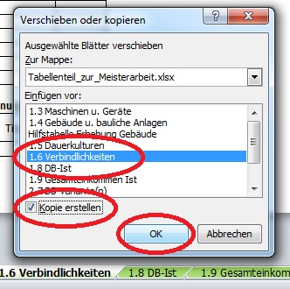
Mit rechter Maustaste auf die Registerkarte klicken.
Zur Berechnung von unterschiedlichen Varianten
einfach das jeweilige Tabellenblatt kopieren:
1.6 Verbindlichkeiten
 |  |  |  |  | Ausgangsjahr: |  |  | Zieljahr (Planungsvariante):
Bestehende Verbindlichkeiten | aufg. Betrag | Jahr Kredit | Lauf- zeit | Zinssatz % | Aushaftender Betrag 1.1. | Tilgung | Zinsen | Aushaftender Betrag | Tilgung | Zinsen

Summe: | € - |  |  |  | € - | € - | € - | € - | € - | € -
Laufzeit in Monaten angeben
Beurteilung der finanziellen Ausgangssituation
pünktliche Rückzahlung der Raten, Skonto ausnützen beim Betriebsmitteleinkauf, Betriebskonto meist im Plus oder über längeren Zeitraum im Minus, Ansparen von Geld, Bankkonditionen, Entwicklung des Fremdkapitals,..
Es wird immer darauf geachtet das die Kreditrückzahlungen immer pünktlich erfolgen. Der Kontorahmen wird kaum beansprucht. In den letzten Jahren wurde immer versucht Kapital anzusparen, um bei anstehenden Investitionen Eigenmittel einbringen zu können.

Titel Planung:

Zusätzliche Fremdmittel (für Planung) | aufg. Betrag | Jahr Kredit | Lauf- zeit | Zinssatz % |  |  |  | Aushaftender Betrag | Tilgung | Zinsen

Summe: | € - |  |  |  |  |  |  | € - | € - | € -

 |  |  |  |  | Ausgangsjahr |  |  | Zieljahr (Planung)
 |  |  |  |  | Aushaftender Betrag | Tilgung | Zinsen | Aushaftender Betrag | Tilgung | Zinsen
Summe Verbindlichkeiten: |  |  |  |  | € - | € - | € - | € - | € - | € -

1.8 DB-Ist
 |  |  |  |  |  | Datengrundlage:
1.8 Deckungsbeitragsrechnung IST-Situation |  |  |  |  |  | Titel Ausgangssituation:
INFO:
Zur richtigen Energiebilanzierung ist es notwendig die Angaben in MJ Nel in MJ ME umzurechnen. (beispielsweise bei Milchkühen)
Umrechnungsfaktor: MJ ME = MJ Nel / 0,6
Zur Eingabe: Verbrauch mir "-" als Vorzeichen
 | je Einheit (z.B.: ha, Zuchtsau, Kuh, etc.) |  |  |  |  |  |  |  | Gesamt-Betrieb |  |  |  |  | Verkauf
Aktivität | Ertrag in kg, Stück, etc. | Preis je kg, Stück, etc. | Leistung in € | Variable Kosten in € | Deckungs- beitrag in € | AKh | Energie in MJ ME | CCM in dt | Anzahl Einheiten | Gesamt-DB in € | AKh | Energie in MJ ME | CCM in dt | % | Wert (Umsatz)

 |  |  |  | Gesamtdeckungsbeitrag (ohne öffentliche Gelder) |  |  |  |  |  |  | - | - | - |  | € -
 |  |  |  | + öffentliche Gelder
 |  |  |  |  | Einheitliche Betriebsprämie
 |  |  |  |  | Gekoppelte Marktordnungsprämien
 |  |  |  |  | ÖPUL-Prämien
 |  |  |  |  | AZ für benachteiligte Gebiete
 |  |  |  |  | sonstige Direktzahlungen
 |  |  |  | Gesamtdeckungsbeitrag (inkl. öffentliche Gelder) |  |  |  |  |  | € -
 |  |  |  | Betriebsertrag ohne öffentliche Gelder |  |  |  |  |  | € -
 |  |  |  | Betriebsertrag inkl. öffentliche Gelder |  |  |  |  |  | € -
 |  |  |  | Aufschlag für sonstige Tätigkeiten in % (Administration,…) |  |  |  |  |  |  | 10%
 |  |  |  | Arbeitsstunden insgesamt |  |  |  |  |  |  |  | Akh

2.8 DB Planung
Mit rechter Maustaste auf die Registerkarte klicken.
Zur Berechnung von unterschiedlichen Szenarien einfach das jeweilige Tabellenblatt kopieren:
2.8 Deckungsbeitragsrechnung Planung |  |  |  |  | Titel Planungsvariante:

 | je Einheit (z.B.: ha, Zuchtsau, Kuh, etc.) |  |  |  |  |  |  |  | Gesamt-Betrieb |  |  |  |  | Verkauf
Aktivität | Ertrag in kg, Stück, etc. | Preis je kg, Stück, etc. | Leistung in € | Variable Kosten in € | Deckungs- beitrag in € | AKh | Energie in MJ ME | CCM in dt | Anzahl Einheiten | Gesamt-DB in € | AKh | Energie in MJ ME | CCM in dt | % | Wert (Umsatz)

 |  |  |  | Gesamtdeckungsbeitrag (ohne öffentliche Gelder) |  |  |  |  |  |  | - | - | - |  | € -
 |  |  |  | + öffentliche Gelder
 |  |  |  |  | Einheitliche Betriebsprämie
 |  |  |  |  | Gekoppelte Marktordnungsprämien
 |  |  |  |  | ÖPUL-Prämien
 |  |  |  |  | AZ für benachteiligte Gebiete
 |  |  |  |  | sonstige Direktzahlungen
 |  |  |  | Gesamtdeckungsbeitrag (inkl. öffentliche Gelder) |  |  |  |  |  | € -
 |  |  |  | Betriebsertrag ohne öffentliche Gelder |  |  |  |  |  | € -
 |  |  |  | Betriebsertrag inkl. öffentliche Gelder |  |  |  |  |  | € -
 |  |  |  | Aufschlag für sonstige Tätigkeiten in % (Administration,…) |  |  |  |  |  |  | 10%
 |  |  |  | Arbeitsstunden insgesamt |  |  |  |  |  |  |  | Akh

2.8.1 DB-Szenario
Mit rechter Maustaste auf die Registerkarte klicken.
Zur Berechnung von unterschiedlichen Varianten
einfach das jeweilige Tabellenblatt kopieren:
2.8 Deckungsbeitragsrechnung Szenario |  |  |  |  | Titel Szenario:

 | je Einheit (z.B.: ha, Zuchtsau, Kuh, etc.) |  |  |  |  |  |  |  | Gesamt-Betrieb |  |  |  |  | Verkauf
Aktivität | Ertrag in kg, Stück, etc. | Preis je kg, Stück, etc. | Leistung in € | Variable Kosten in € | Deckungs- beitrag in € | AKh | Energie in MJ ME | CCM in dt | Anzahl Einheiten | Gesamt-DB in € | AKh | Energie in MJ ME | CCM in dt | % | Wert (Umsatz)

 |  |  |  | Gesamtdeckungsbeitrag (ohne öffentliche Gelder) |  |  |  |  |  |  | - | - | - |  | € -
 |  |  |  | + öffentliche Gelder
 |  |  |  |  | Einheitliche Betriebsprämie
 |  |  |  |  | Gekoppelte Marktordnungsprämien
 |  |  |  |  | ÖPUL-Prämien
 |  |  |  |  | AZ für benachteiligte Gebiete
 |  |  |  |  | sonstige Direktzahlungen
 |  |  |  | Gesamtdeckungsbeitrag (inkl. öffentliche Gelder) |  |  |  |  |  | € -
 |  |  |  | Betriebsertrag ohne öffentliche Gelder |  |  |  |  |  | € -
 |  |  |  | Betriebsertrag inkl. öffentliche Gelder |  |  |  |  |  | € -
 |  |  |  | Aufschlag für sonstige Tätigkeiten in % (Administration,…) |  |  |  |  |  |  | 10%
 |  |  |  | Arbeitsstunden insgesamt |  |  |  |  |  |  |  | Akh

